スケジュール
■目的
JAVA開発能力の向上

■参考教材
・Javaプロセス開発
http://syunpon.com/programing/java/sample/dateformat.shtml

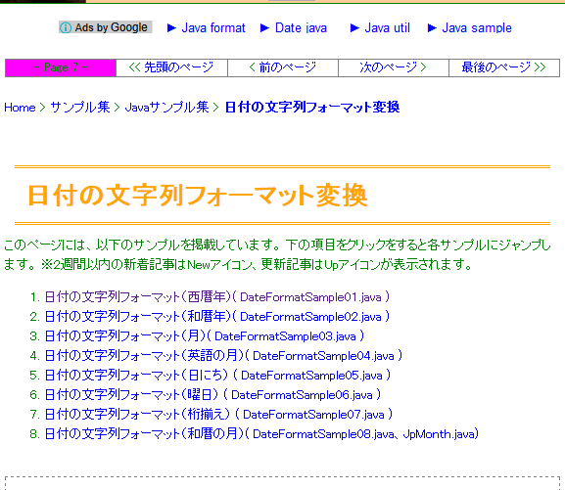

https://gist.github.com/mas0061/7802081#file-convertjpfiscalstring-java

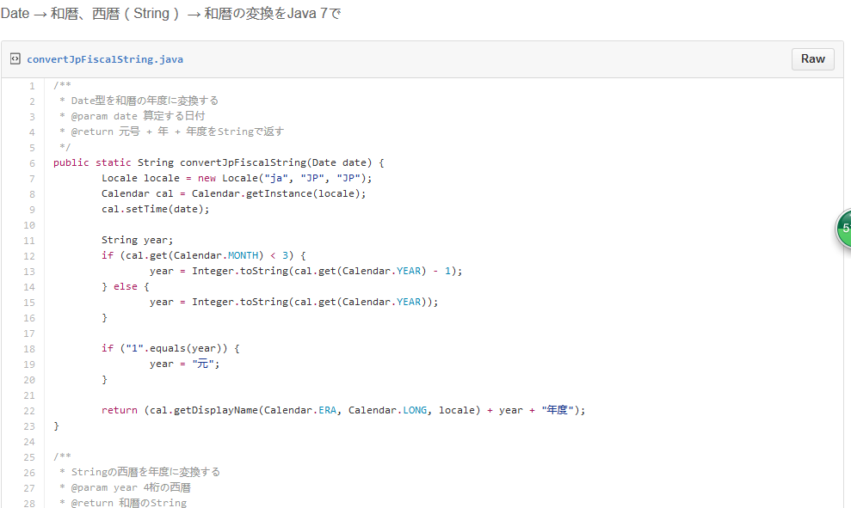

JavaWeb開発
http://si.comp.ae.keio.ac.jp/web_app_dev_material/index.html

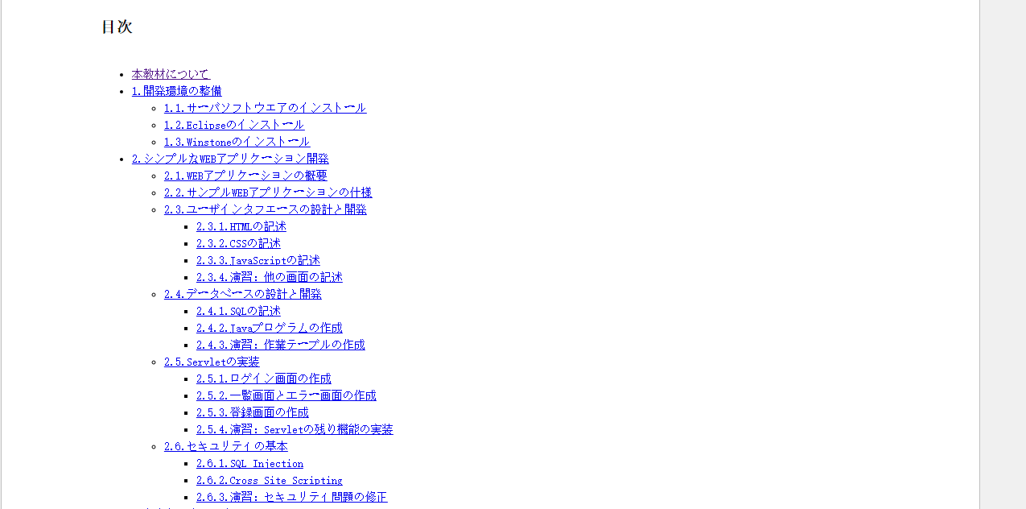

■勉強詳細スケジュール

課 | 予定時間 | 勉強内容
1 | 2016-07-09 | 開発環境構築 Eclipse、JDK
2 | 2016-07-23 | 日付変換の関数関連クラスの作成
3 | 2016-07-30 | 開発環境構築 Mysqlインストールなど
4 | 2016-08-06 | HTML画面の作成（2.1－2.3） 登録、更新、削除確認、検索結果、エラー
5 | 2016-08-13 | DBの設系と開発（2.4） ⇒SQL文作成など
6 | 2016-08-20 | ログイン画面作成（2.5.1） ⇒XML、Servlet、JAVA作成
7 | 2016-08-27 | 一覧画面作成とエラー画面の作成（2．5.2） ⇒XML、Servlet、JAVA作成
8 | 2016-09-03 | 登録画面作成（2．5.3） ⇒XML、Servlet、JAVA作成
9 | 2016-09-10 | Struts2の紹介、練習
10 | 2016-09-17 | Mybatisの紹介、練習
11 | 2016-09-24 | Mybatisの紹介、練習

■自分勉強の参考
极客学院：http://ke.jikexueyuan.com/zhiye/javaweb/

